Sheet1
 | L-Titrator Main BD 2021.12.24 1차 PCB Artwork 리뷰 수정 및 개선 사항 |  |  |  |  | 작성자 : 최기용책임 | 수정일 : 2021.12.30
 | ATS7703_P_L_TITRATOR_MAIN(V0.1)-1223-1
No. | 변경점 | 변경전 | 변경후 | 변경 이유 | 진행사항 | 회로도 수정여부 | 비고
1 | 커넥터 실크 1번핀 표기 | 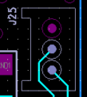 |  | 조립 불량 발생 | 수정완료 |  | 21.12.27
2 | PH1~PH4 guard trace keep out 지정 | 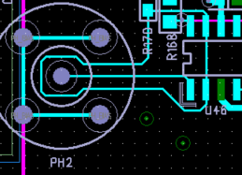 | 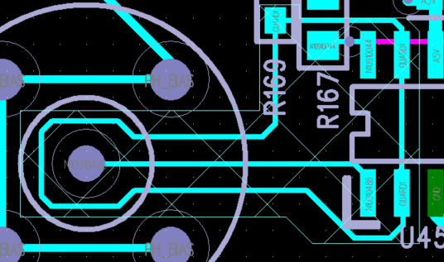 | 노이즈 차단 효과 | 수정완료 |  | 21.12.27
3 | DC to DC 피드백 라인 길이 조정 | 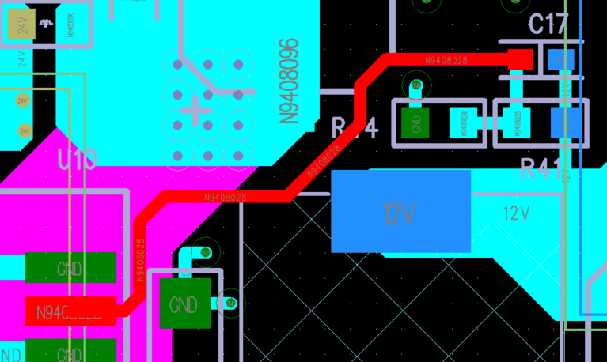 | 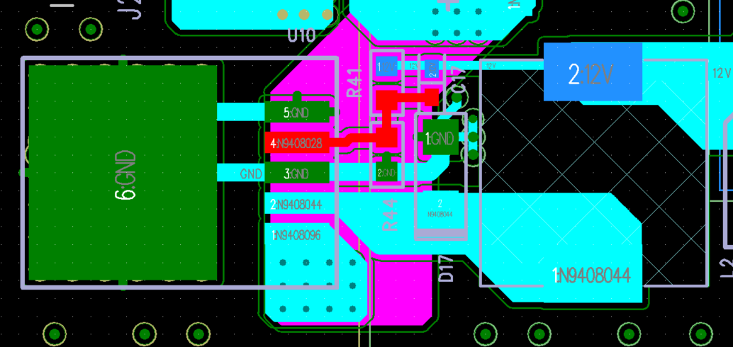 | 피드백 라인 길이를 최소화, 24V→ 12V, 12V→ 7V | 수정완료 |  | 21.12.27
4 | isolation 간격 조정 | 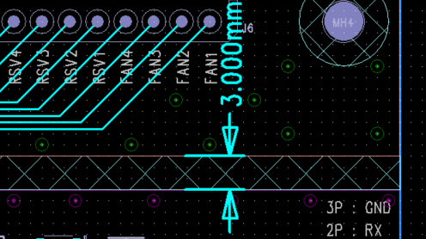 | J25,J26,J28 파트 위치 조정 | 3mm → 4mm 조정 | 수정완료 |  | 21.12.27
5 | copper 라인 수정 |  |  | 저항 이격을 위한 keep out 라인 수정 | 수정완료 |  | 21.12.27
6 | 패턴 width 조정 |  |  | sol valve 라인 width 0.2mm → 0.3mm 조정 | 수정완료 |  | 21.12.27
7 | 전원 실크 수정 |  | 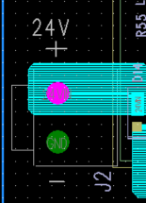 | power → 24V 변경, +,- 추가 | 수정완료 |  | 21.12.27
8 | PH bias 패턴 수정 | 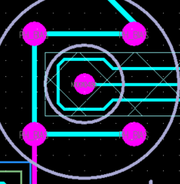 | 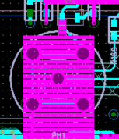 | 패턴에서 copper pour로 수정, top/bottom | 수정완료 |  | 21.12.28
9 | 패턴 쉴드 필요 | 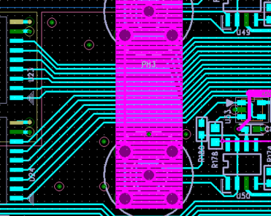 | 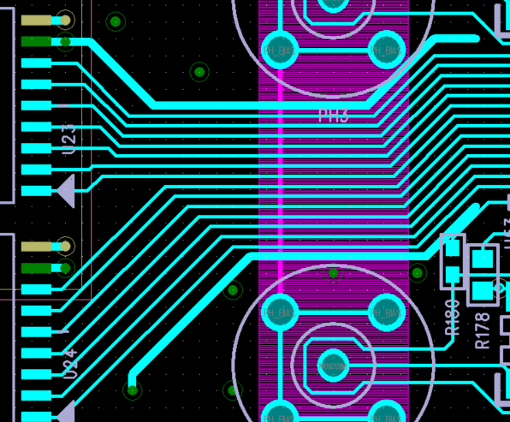 | pH 센서부에 노이즈 차폐용 | 수정완료 |  | 21.12.28
10 | 실크 변경 |  |  | long name | 수정완료 | 회로수정 | 21.12.27
11 | TP 추가 |  | 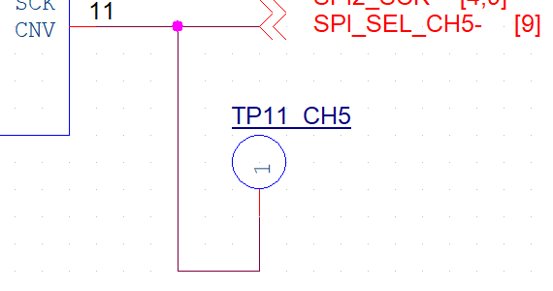 | SPI_SEL_CH5- 에 대한 TP 추가, | 수정완료 | 회로수정 | 21.12.27
12 | TP 실크 변경 |  |  | TP1~6, TP11 NAMING 처리 | 수정완료 | 회로수정 | 21.12.27
13 | 핀헤더 추가 | 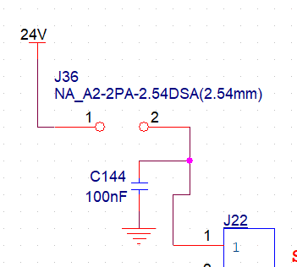 | 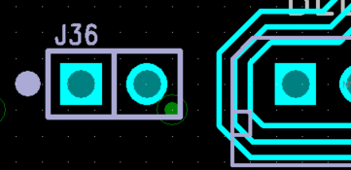 | BLDC 디버깅시 24V 사용을 위한 포인트 추가 | 수정완료 | 회로수정 | 21.12.27
14 | LED 이동 | 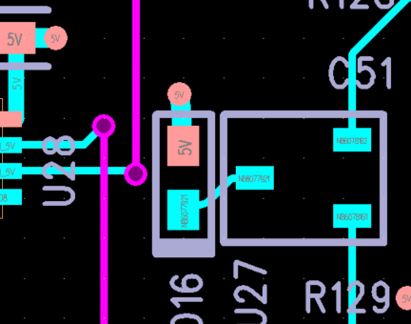 | 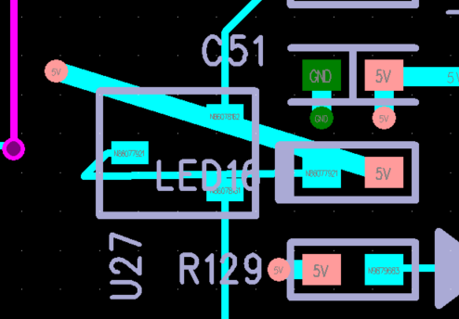 | 식별 가능한 위치로 이동(모듈에 가려져 안보임, 최우측으로 이동) | 수정완료 |  | 21.12.27
15 | LED 이동 | 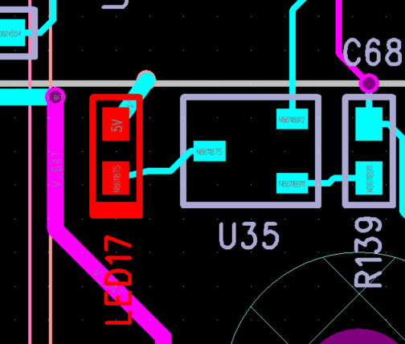 | 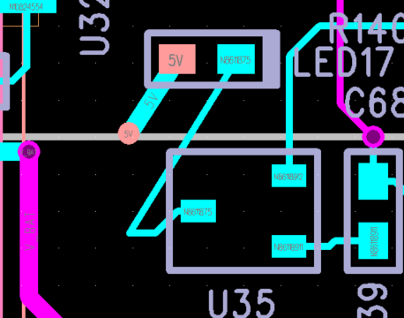 | 식별 가능한 위치로 이동( 모듈에 가려져 안보임) | 수정완료 |  | 21.12.27
16 | 커넥터 1번핀 표기 |  | 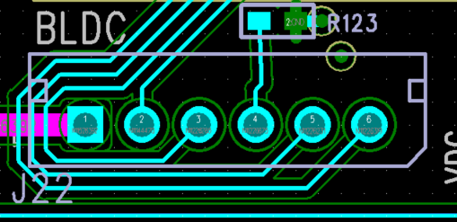 | 해당 부품은 5267-XX 몰렉스제품의 대체품으로써 1번핀이 아래 그림과 같음 | 수정완료 |  | 21.12.27
17 | 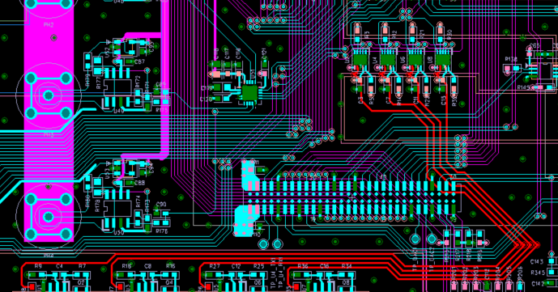 DAC 위치 이동 |  |  | DAC 출력라인의 길이를 줄이고자 이동 | 수정완료 |  | 21.12.27
18 | SMW200-03 1번핀 회로도 수정 | 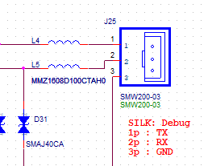 | 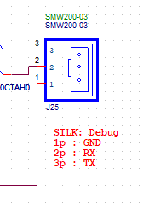 | 회로도와 PCB 데칼 핀 미스매치 | 수정완료 |  | 21.12.27
19 | J1 커넥터 회전 |  |  | 락킹 부분이 보드 외곽으로 체결 | 수정완료 | 회로수정 | 21.12.27
20 | TC1 커넥터 회전 | 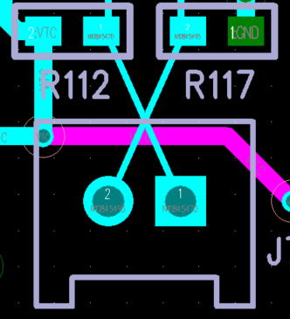 | 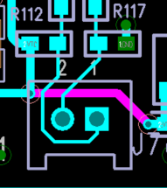 | 락킹 부분이 보드 외곽으로 체결 | 수정완료 |  | 21.12.27
21 | J27 커넥터 회전 | 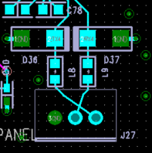 | 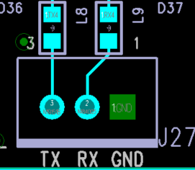 | 락킹 부분이 보드 외곽으로 체결 | 수정완료 | 회로수정 | 21.12.27
22 | J28 커넥터 회전 |  | 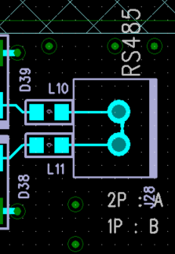 | 락킹 부분이 보드 외곽으로 체결 | 수정완료 |  | 21.12.27
23 | J25,J26 커넥터 회전 |  | 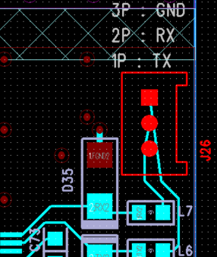 | 락킹 부분이 보드 외곽으로 체결 | 수정완료 | 회로수정 | 21.12.27
24 | 커넥터 핀맵 수정 J4,J5,J6,J8~J21,J22,J32 |  |  | YMW250-xx 커넥터의 경우, 몰렉스 5267-xx 대체품으로써 1번핀 방향이 반대입니다. | 수정완료 |  | 21.12.27
25 | parallel in out led 실크 추가 |  | 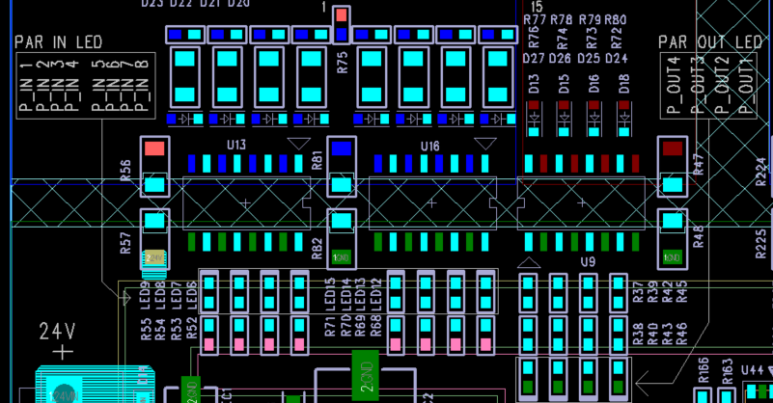 | 육안 확인용 실크 추가 | 수정완료 |  | 21.12.28
26 | isolation 간격 조정 | 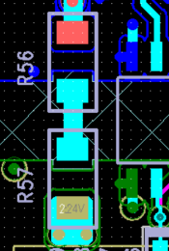 | 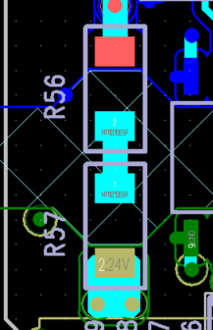 | 두 저항을 미삽시 양 끝 패드간의 이격 거리 조정 | 수정완료 |  | 21.12.29
27 | isolation 영역 지정 |  | 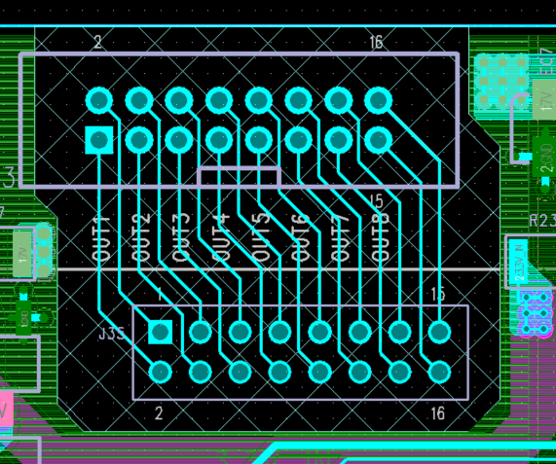 | 릴레이 아웃 시그널 주변 최소 3mm 이격 | 수정완료 |  | 21.12.29
28 | 27번 항목에 의한 패턴 수정 |  | 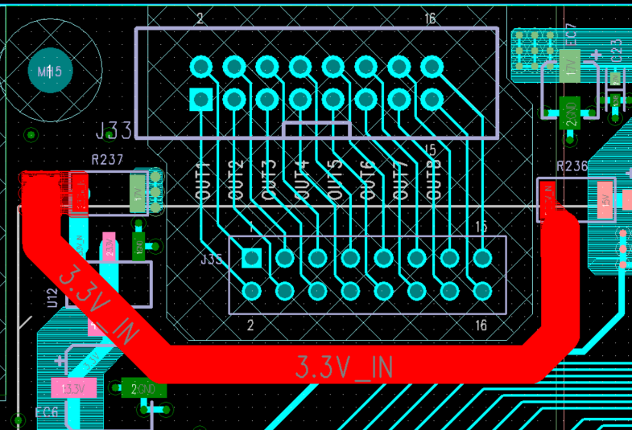 |  | 수정완료 |  | 21.12.30

